상품제안서
호주산 소고기 복합육포 선물세트, 150gx2개 + 70gx3개, 10+1 | 상품코드: F30213

 |  |  |  |  |  |  | 02-412-0044 | www.easy1.co.kr
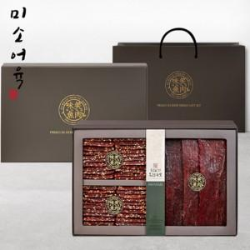

【상세/제작정보】 | 소량주문가능

【인쇄/포장옵션】 | / 포장불가능

【공급단가】 | 수량 | 50~ | 100~ | 500~ | 1,000~ | 2,000~
*VAT별도 | 단가 | 61,080원 | 60,060원 | 58,530원 | 57,510원 | 55,990원

【상품 URL】 | http://www.easy1.co.kr/src/goods_detail.php?gdno=30213

